Результаты 2 день
Результаты Чемпионата Ленинградской Области 27.05.2016 - 28.05.2016 Общие итоги

Мужчины 0-11,0 |  | Round 1 | Round 2 | Total | Мужчины 24,1-36,0 |  | Round 1 | Round 2 | Total
Корзун Владислав | 6.4 | 90 | 83 | 173 | Чебин Матвей | 24.2 | 42 | 38 | 80
Сидоров Александр | 7.9 | 85 | 85 | 170 | Никитин Анатолий | 24.3 | 40 | 36 | 76
Слесарев Дмитрий | 7.9 | 84 | 89 | 173 | Епешин Владимир | 24.5 | 39 | 33 | 72
Удовиченко Андрей | 9.3 | 94 | 89 | 183 | Бычков Эдуард | 24.5 | 46 | 37 | 83
Татаринов Игорь | 9.9 | 85 | 90 | 175 | Switkowski Jacek | 24.9 | 38 | 37 | 75
Щукин Станислав | 10.3 | 89 | 100 | 189 | Карпов Андрей | 25.2 | 44 | 48 | 92
Агеенко Евгений | 10.5 | 88 | 90 | 178 | Ботин Дмитрий | 26.2 | 48 | 43 | 91
Котов Максим | 10.7 | 91 | 92 | 183 | Семенов Сергей | 26.9 | 35 | 31 | 66
Серебренников Тимур | 12.3 | 96 | 93 | 189 | Селезнев Александр | 32.5 | 42 | 37 | 79
Козлов Андрей | 13 | 92 | D.Q. | D.Q. | Сенин Михаил | 34 | 52 | 30 | 82
Копытов Алексей | 18 | 105 | 99 | 204 | Рылеев Олег | 34.7 | 44 | 38 | 82
Ушаков Михаил | 11.2 | 90 | 87 | 177 | Щеткин Александр | 35.1 | 0 |  | 0
Семенов Александр | 12.6 | 99 | 98 | 197 | Бутыгин Сергей | 36 | 52 | 54 | 106
Гапаненок Олег | 11.5 | 89 | 83 | 172 | Белянский Максим | 36 | 30 | 45 | 75
Селедцов Михаил | 12.6 | 92 | 102 | 194 | Буланов Максим | 36 | 17 | 37 | 54

Мужчины 11,1-18,0 |  | Round 1 | Round 2 | Total | Женщины 18,1-24,0 |  | Round 1 | Round 2 | Total
Глузман Кирилл | 12.4 | 92 | 86 | 178 | Голубкова Ольга | 22.8 | 99 | 102 | 201
Капралов Александр | 13.5 | 93 | 101 | 194 | Switkowska Anna | 21.2 | 100 | 111 | 211
Волков Дмитрий | 14 | 101 | 91 | 192 | Колесникова Наталья | 23 | 109 | 108 | 217
Воронков Владимир | 14.4 | 108 | 103 | 211 | Грудская Елена | 23.7 | 133 | 125 | 258
Голубков Андрей | 14.5 | 92 | 93 | 185
Сохор Юрий | 15.3 | 101 | 99 | 200
Кумошенский Олег | 15.9 | 100 | 99 | 199 | Женщины 24,1-36 |  | Round 1 | Round 2 | Total
Цветков Юрий | 16.6 | 104 | 98 | 202 | Наталья Бродо | 36 | 18 | 21 | 39
Окс Александр | 15.4 | 114 | 0 | 114 | Светлана Щукина | 36 | 29 | 36 | 65
Федоров Сергей | 16.4 | 98 | 94 | 192 | Матвеева Юлия | 29.2 | 37 | 34 | 71
 |  |  |  |  | Лаптева Надежда | 28.1 | 34 | 28 | 62
 |  |  |  |  | Никитина Яна | 31.2 | 41 | 30 | 71
Мужчины 18.1-24 |  | Round 1 | Round 2 | Total | Васильева Ольга | 25.6 | 42 | 36 | 78
Минасьян Павел | 21.7 | 91 | 94 | 185 | Шашкова Мария | 28.5 | 31 | 30 | 61
Жданов Игорь | 18.6 | 102 | 93 | 195 | Карпова Дарья | 36 | 31 | 41 | 72
Per Sonden | 22.1 | 96 | 109 | 205 | Овчинникова Анна | 34.5 | 33 | 26 | 59
Матрохин Олег | 22.2 | 94 | 95 | 189 | Селезнева Мария | 35 | 37 | 28 | 65
Янов Вадим | 22.7 | 96 | 93 | 189 | Леонтьева Светлана | 36 | 25 | 27 | 52
Канета Владимир | 22.8 | 109 | 106 | 215 | Сенина Екатерина | 36 | 33 | 32 | 65
Свердлов Аркадий | 23.2 | 103 | 102 | 205
Утятников Дмитрий | 18.8 | 106 | 101 | 207
Дегтяренко Андрей | 19 | 98 | 99 | 197
Баранов Антон | 21.2 | 94 | 91 | 185
Белаш Петр | 16.7 | 95 | 99 | 194
Никитин Александр | 18.8 | 0 |  | 0
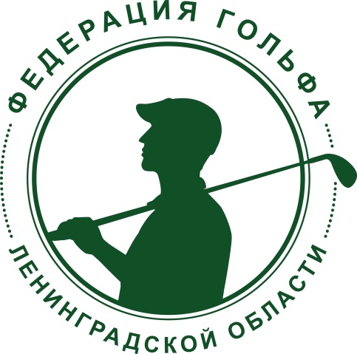

Савченко Василий | 22.4 | 0 |  | 0

